Sheet1
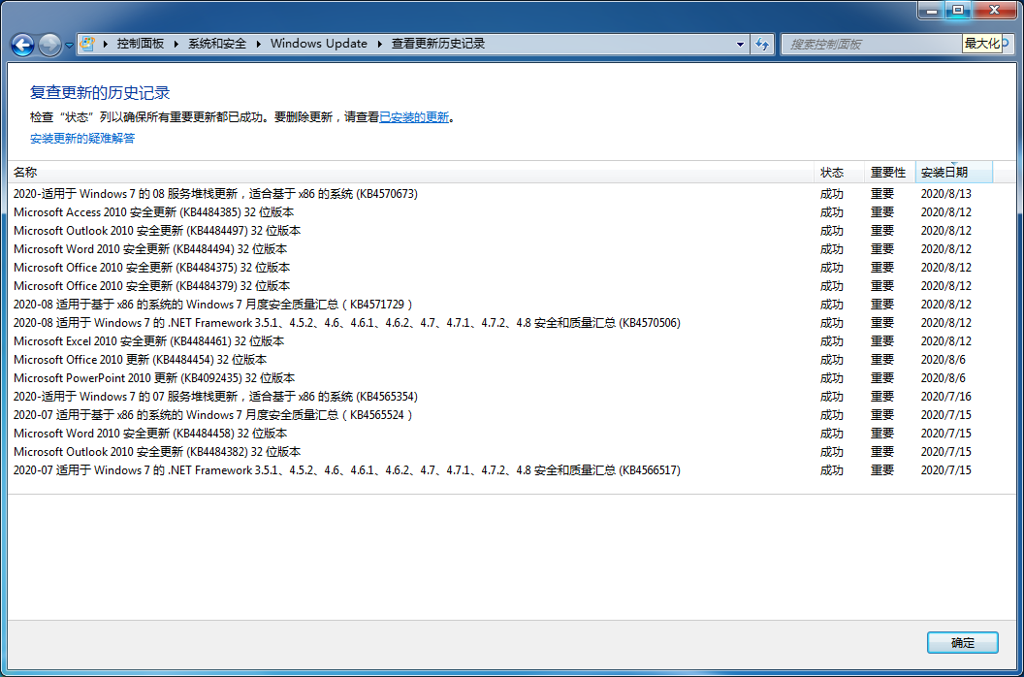
操作系统 | 原定停止更新日期
Windows 7 | 2020.1.14

目前使用操作系统 | 安装ESU付费破解补丁版本 | 安装日期 | 安装地址 | 当前状态
Windows 7 Ultimate SP1 32 bits | BypassESU v7 AIO | 2020.5.25 | http://bbs.pcbeta.com/viewthread-1858341-1-1.html | 可用，每个月可以通过Windows Update获取更新补丁

